ตัวอย่างเปิดหัวส่ง
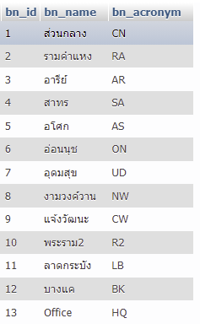
สาขาส่ง | สาขารับ | รหัสรายการ | สถานะขั้นตอน | เจ้าหน้าที่อนุมัติ | โน๊ต | วันที่ส่ง
1(CN) | 2(RA) | CNxxxxxRA | 3(รอส่ง) | ฝ่ายจัดซื้อ | เลขที่ Po | 20211015(ปีเดือนวัน)
1(CN) | 4(SA) | CNxxxxxUD | 3(รอส่ง) | ฝ่ายจัดซื้อ | เลขที่ Po | 20211015(ปีเดือนวัน)

